상품제안서
타포린 PE (코스트코 스타일) | 상품코드: F31338

 |  |  |  |  |  |  | 02-412-0044 | www.easy1.co.kr
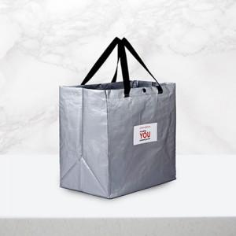

【상세/제작정보】 | <p>(vat별도)</p><p>기본수량 : 300개</p><p>1박스 : 50개</p><p>택배비 : 6000원 별도​&nbsp;</p>

【인쇄/포장옵션】 | 실크, 자수, 풀칼라 / OPP(비닐)

【공급단가】 | 수량 | 300~ | 500~ | 1,000~ | 3,000~ | 5,000~
*VAT별도 | 단가 | 4,370원 | 4,300원 | 4,200원 | 4,090원 | 4,020원

【상품 URL】 | https://dev.easy1.co.kr:443/src/goods_detail.php?gdno=31338

